상품제안서
(정품) 라미 CP1 매트블랙 만년필 056 | 상품코드: F20447

 |  |  |  |  |  |  | 02-412-0044 | www.easy1.co.kr
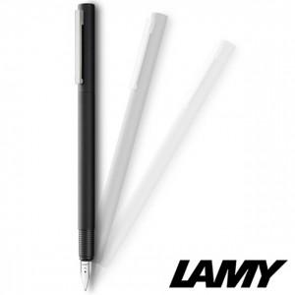

【상세/제작정보】

【인쇄/포장옵션】 | 레이저 / 포장지포장

【공급단가】 | 수량 | 30~ | 100~ | 500~ | 1,000~ | 2,000~
*VAT별도 | 단가 | 68,730원 | 67,120원 | 66,050원 | 64,440원 | 61,750원

【상품 URL】 | https://dev.easy1.co.kr:443/src/goods_detail.php?gdno=20447

